Incinérables
Estimation des tonnages et des coûts des déchets incinérables urbains

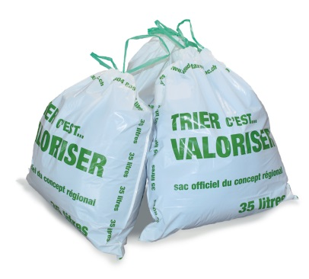
Données de base
Libellé | 2016 | Indexation | 2018

Population | 2,406 |  | 2,470
Tonnages collectés | 347.2 | - | 356.4
Prix transport/tonne HT | 0.00 | 1% | 0.00
Prix transport/tournée HT | 920.00 | 1% | 929.20
Nombre de tournées | 52 |  | 52
Prix traitement/tonne HT | 182.00 | 0% | 182.00
Rétrocession taxe au sacs/tonne HT | -350.00 | 0% | -350.00

Prestations | Si prix collecte à la tonne |  |  |  |  | Si prix collecte par tournée
 | Tonnage | Part sacs noirs | Coûts / tonne | Total HT | Total TTC | Nbre tournée | Coût / tournée | Total HT | Total TTC
 |  | 2%
Transports | 356.4 |  | 0.00 | 0.00 | 0.00 | 52 | 929.20 | 48,318.40 | 52,183.85

Traitement | 356.4 |  | 182.00 | 64,865.65 | 70,054.90 |  |  | 64,865.65 | 70,054.90

Rétrocession taxe au sacs | 356.4 | -7.1 | -350.00 | -122,246.85 | -132,027.15 |  |  | -122,246.85 | -132,026.60

Solde (si positif, ne couvre pas) |  |  |  | -57,381.20 | -61,972.25 |  |  | -9,062.80 | -9,787.85

 |  | A compléter

